المؤشرات الكلية

سوق العراق للاوراق المالية
جلسة الاثنين 2026/8/17 |  |  |  | تقرير أسعار الأسهم المتداولة لسوق العراق للأوراق المالية
الجلسة (142)
الاسهم المتداولة المدرجة و OTC |  |  | 441,604,115 |  |  | قيمة الأسهم المتداولة المدرجة و OTC |  | 627,060,892 |  |  | صفقات الشركات المدرجة وOTC | 863
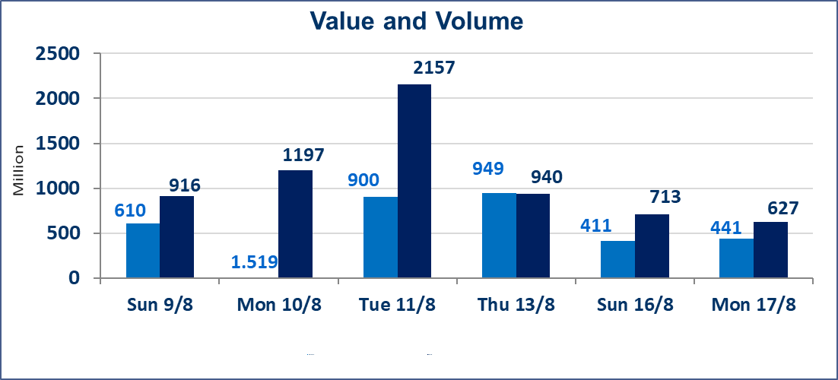
المؤشر60 ISX اليوم | 1035.20 |  | نقطة |  |  | المؤشر15 ISX اليوم | 1257.50 | نقطة
المؤشر 60 ISX السابق | 1033.56 |  | نقطة |  |  | المؤشر 15 ISX السابق | 1257.29 | نقطة
نسبة التغير | 0.16 |  | % |  |  | نسبة التغير | 0.02 | %
عدد النقاط | 1.64 |  | نقطة |  |  | عدد النقاط | 0.21 | نقطة

الشركات المدرجة | 103 | OTC | 22 | 125 |  | الشركات غير المتداولة المدرجة | 40 | OTC | 21 | 61
الشركات المتداولة | 36 | OTC | 1 | 37 |  | الشركات المرتفعة |  |  | 11
شركات الهيئة العامة |  |  |  | 7 |  | الشركات المنخفضة |  |  | 14
الموقوفة بقرار من هيأة الأوراق المالية |  |  |  | 20
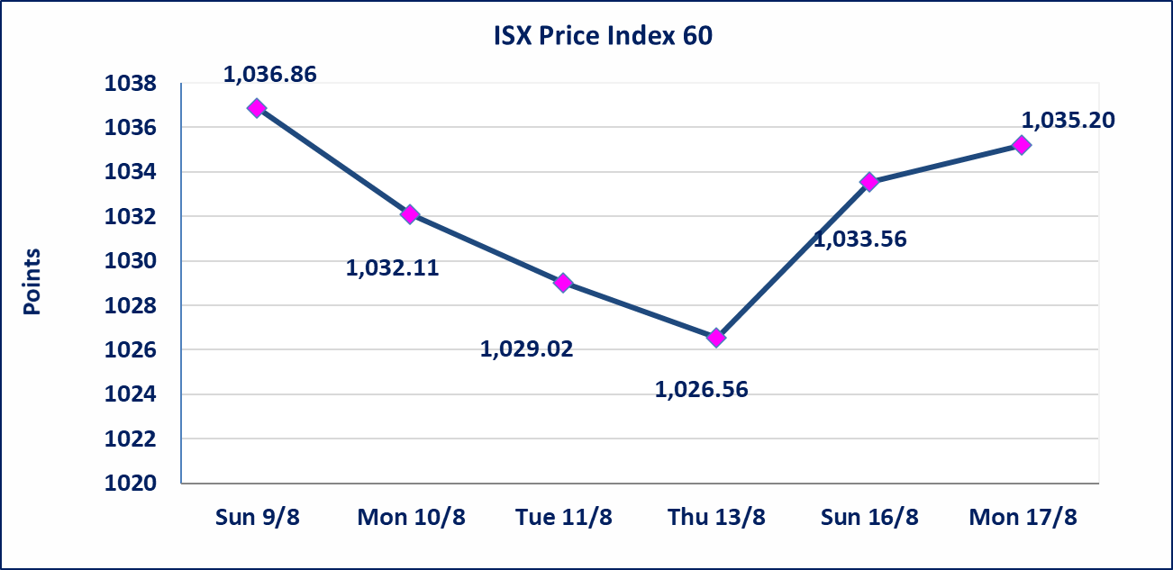

 | استنادا الى كتاب هيأة الاوراق المالية المرقم 1505/10 في 2026/8/13 سيتم ايقاف التداول على اسهم الشركات اعتبارا من جلسة الاثنين 2026/8/17 لعدم الالتزام بمتطلبات الافصاح المالي وتقديم الحسابات الختامية لعام 2025 (مصرف سومر التجاري ،مصرف الموصل ، مصرف الاتحاد العراقي ، مصرف المتحد ، مصرف الوطني الاسلامي ،مصرف الدولي ، مصرف العالم ،مصرف امين العراق ،فنادق عشتار ، الوطنية للاستثمارات السياحية ، الحديثة للانتاج الحيواني ، بابل للانتاج الحيواني) واستمرار التداول على الشركات ( العراقية لصناعة الكارتون ، الصناعات الالكترونية ، الصناعات الخفيفة ، صناعة المواد الانشائية ، العراقية لنقل المنتجات النفطية ، بادية للنقل العام ، فندق فلسطين ، فندق السدير) واستمرار ايقاف التداول على الشركات (الخير للاستثمار المالي،الباتك للاستثمار المالي،بين النهرين للاستثمارات المالية،الزوراء للاستثمار المالي، العراقية للنقل البري، مصرف بابل ، مصرف الشمال، مصرف زين العراق).
الوطنية للصناعات الغذائية (INFF) | تم البدء بعمليات ايداع شهادات اسهم المساهمين لشركة الوطنية للصناعات الغذائية إعتباراً من جلسة الاحد 2026/5/24 وسيتم اطلاق التداول لحين اكمال انتهاء الاجراءات في مركز الايداع في منصة الشركات غير المدرجة ISX-OTC.
الحد الأعلى والادنى للتغير في السعر | نسبة التغير الحدود الدنيا للحركة السعرية للاسهم من (5% الى 10%) والحدود العليا من(10% الى 25%)في كافة المنصات ماعدا منصة OTC.
Web site : www.isx-iq.net E-mail : info-isx@isx-iq.net |  |  |  |  | 07834000034 - 07711211522 : ص . ب :3607 العلوية الهاتف |  |  |  |  |  | بغداد /الكرادة/ قرب المسرح الوطني /مجاور مصرف الخليج التجاري

نسبة التغير
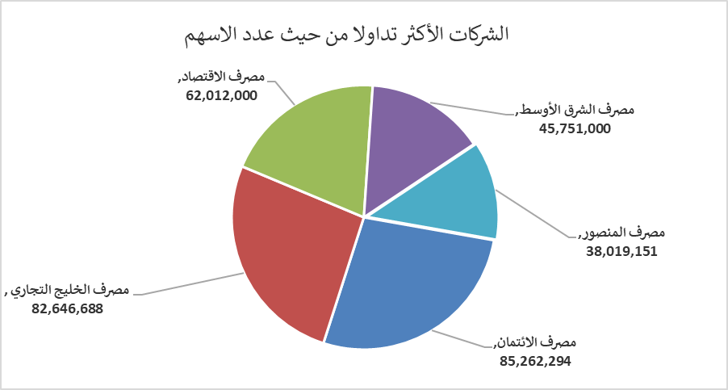
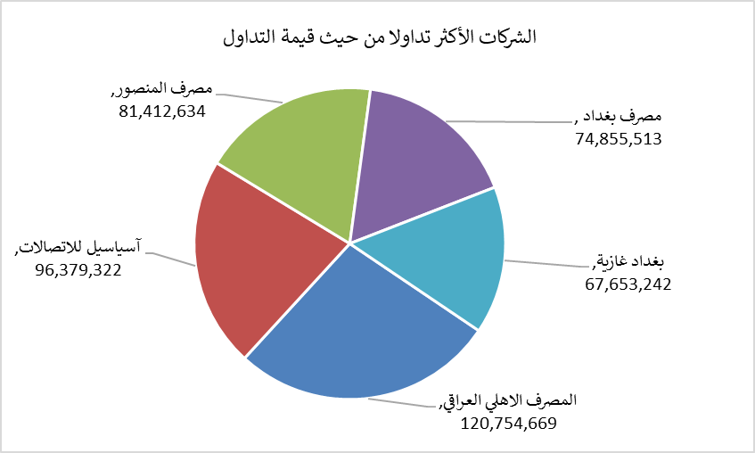
الشركات الأكثر ارتفاعاً وانخفاضاً

نسبة التغير لاسعار الاغلاق الاكثر ارتفاعاً |  |  |  | نسبة التغير لاسعار الاغلاق الاكثر انخفاضاً
اسم الشركة | اغلاق | التغير(%) | الاسهم المتداولة | اسم الشركة | اغلاق | التغير (%) | الاسهم المتداولة
مصرف اشور الدولي | 0.330 | 3.13 | 7,000,000 | الوطنية لصناعات الاثاث المنزلي | 1.300 | -9.72 | 2,122,619
مصرف الخليج التجاري | 0.340 | 3.03 | 82,646,688 | مصرف ايلاف | 0.320 | -8.57 | 9,348
مصرف الاستثمار | 0.370 | 2.78 | 24,153,083 | الهلال الصناعية | 1.400 | -3.45 | 2,000,000
الخياطة الحديثة | 7.100 | 2.16 | 955,057 | مصرف التجاري العراقي الاسلامي | 0.580 | -1.69 | 5,027,477
مصرف الائتمان | 0.520 | 1.96 | 85,262,294 | فندق أشور | 25.000 | -1.38 | 114,110

الشركات الاكثر نشاطا حسب الاسهم المتداولة (حجم التداول) |  |  |  | الشركات الاكثر نشاطا حسب القيمة المتداولة
اسم الشركة | اغلاق | التغير(%) | الاسهم المتداولة | اسم الشركة | اغلاق | التغير (%) | القيمة المتداولة
مصرف الائتمان | 0.520 | 1.96 | 85,262,294 | المصرف الاهلي العراقي | 4.000 | 0.25 | 120,754,669
مصرف الخليج التجاري | 0.340 | 3.03 | 82,646,688 | آسياسيل للاتصالات | 15.970 | -0.06 | 96,379,322
مصرف الاقتصاد | 0.230 | 0.00 | 62,012,000 | مصرف المنصور | 2.140 | 0.47 | 81,412,634
مصرف الشرق الأوسط | 0.080 | 0.00 | 45,751,000 | مصرف بغداد | 3.150 | 1.29 | 74,855,513
مصرف المنصور | 2.140 | 0.47 | 38,019,151 | بغداد غازية | 6.300 | -0.79 | 67,653,242

